仕様
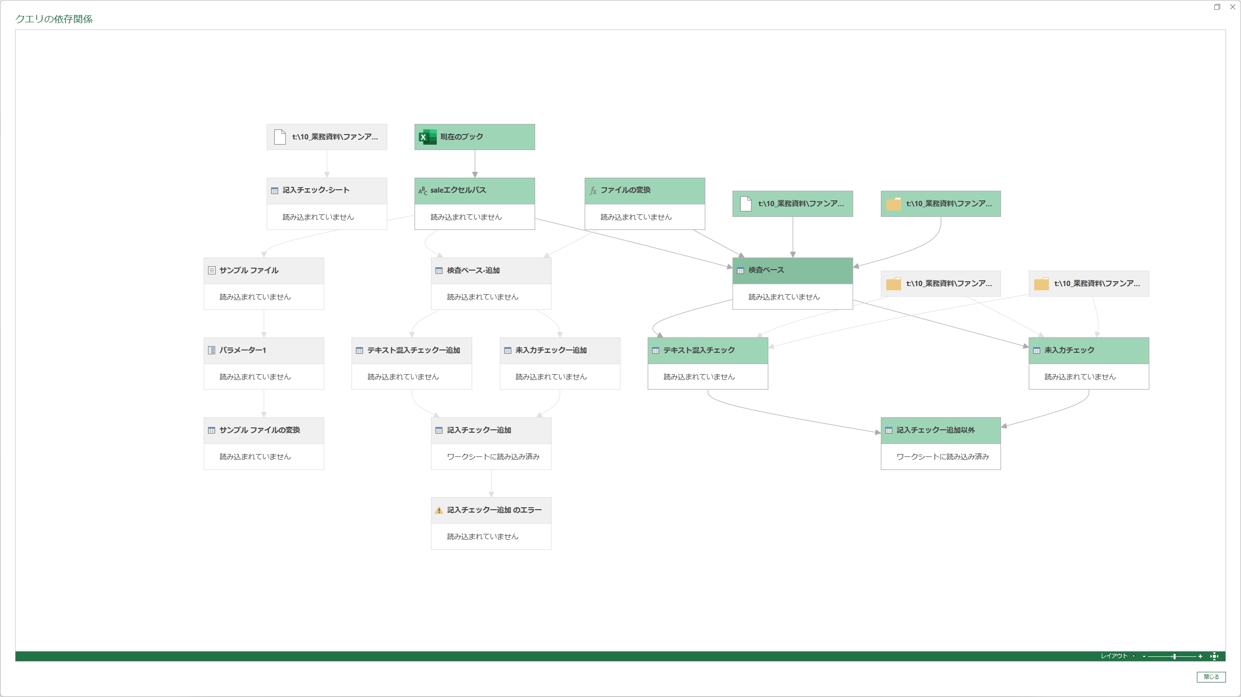
クエリを複数に分けた理由
元のクエリでは、1つの Table.SelectRows の中で each メーカーNo. が正常行か？ // ← メーカーNo.=null のとき → null（falsy） AND O～T列にテキストがあるか？ // ← これが true でも… という構造になっていました。 M言語では null AND true = null（falseとして扱われる） → メーカーNo.が null の行は、O～T列に不正な文字列があっても、条件全体が null になって除外されていた。

検査結果ー追加セール以外
クエリ | 役割
追加されたカスタム1 | 各行に「判定」列を追加。判定ロジックは以下の優先順で評価： 優先度 内容 1位 O/P/Q/R/S/T列にテキスト（数値以外）が入っていないか 2位 R/S/T列でExcel数式エラー（#VALUE!等）が発生していないか 3位 R（税抜価格）・S（税込価格）が空白でないか 4位 T（オフ率）が0～100%未満の範囲内か 5位 オフ率が0%（O列・T列ともに0）でないか 問題なし "正常" try と safeVal を使い、列が存在しない・数式エラーの場合もクラッシュせず安全に値を取得。
フィルターされた行3 | フィルターされた行3 フィルターされた行3 = Table.SelectRows(..., each [#"ﾒｰｶｰ#(lf)No."] <> null and [#"ﾒｰｶｰ#(lf)No."] <> "ﾒｰｶｰ#(lf)No." ) メーカーNo.がある行のみを残す。 <> null：空白行（A～N列が空の行）を除外 <> "ﾒｰｶｰ#(lf)No."：ヘッダー行を除外 ※ メーカーNo.=null の行（A～N列が空の行）は 別クエリ テキスト混入チェック で処理するため、ここでは意図的に除外。
最終結果 | 最終結果 = Table.Combine({削除された列, テキスト混入チェック}) このクエリの結果（メーカーNo.あり行）と、テキスト混入チェック クエリの結果（メーカーNo.なし行）を縦に結合して完成。

検査結果ー追加セール
検査ベースー追加 ├─ テキスト混入チェックー追加（ブランド品番 = null の行 → C～H テキスト混入のみ） │ ↓ Table.Combine └─記入チェックー追加（ブランド品番 <> null の行 → 全判定）

